はじめにご覧ください
社会教育主事講習［B］受講申込について
＜ 注 意 ＞
★このExcelファイルには以下の様式・資料が入っております。
① 注意事項（本シート）
② 道内在住者用申込フローチャート
③ 道外在住者用申込フローチャート
④ 【別紙１】提出書類一覧
⑤ 【様式１】受講申込書（全員必ず作成）
⑥ 【様式２】受講調査書（全員必ず作成）
⑦ 【様式３】勤務証明書（第２条第３号、第４号、第５号該当者のみ作成）
⑧ 【様式４】単位修得認定申請書（これまでに修得した単位がある方は作成）
⑨ 【様式５】受講承諾書（職場がある方は必ず作成）
⑩ 【様式６】証明書等提出申請書（道内在住者で証明書類をデータで提出する方）
⑪ 【別表１】日程表
⑫センター処理シート※編集や削除をしないこと
★フローチャート、【別紙１】提出書類一覧を確認の上準備してください。
★入力したExcelのファイル名は、
「R５主事講習申込（受講者氏名）」にしてください。
例 R５主事講習申込（山田太郎）
★Excelファイルを当センターに送信する際に、使用していないシートを削除しないでください。PDF化もせずにExcelのまま送付してください。
★御不明な点は、当センターまでお問い合わせください。

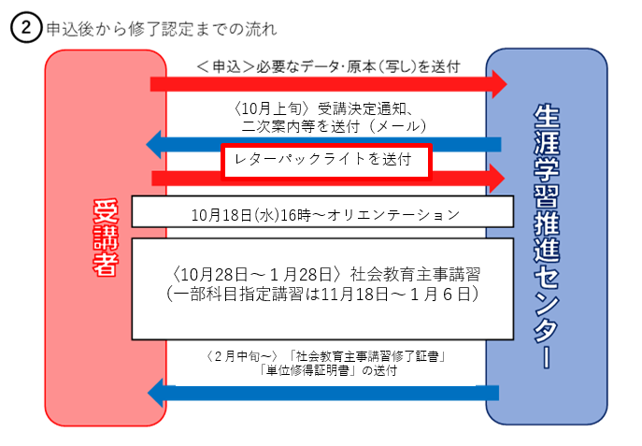

★受講決定通知が届いたら、レターパックライトを１部郵送してください。
主事講習修了証書、単位修得証明書を送付するのに使用します。
レターパックライトに郵便番号、住所、宛先、宛名を記入してください。宛名の自分の名前には「様」をつけてください。

